RemoveProduct
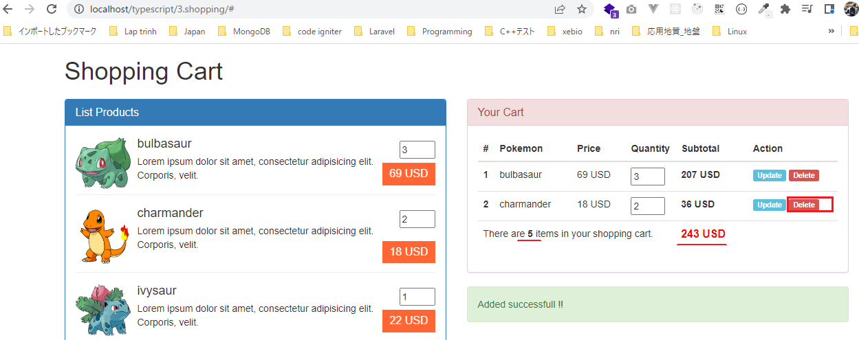
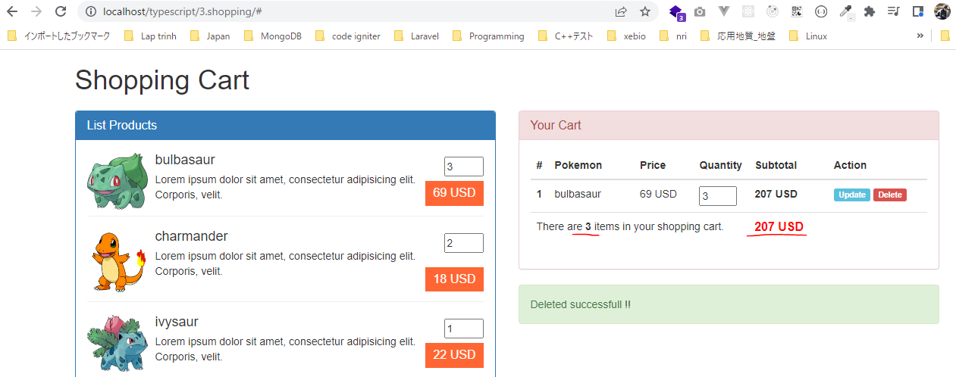
 | Xóa đi 1 phần tử trong giỏ hàng, sau khi xóa thì cũng cập nhật lại phần thống kê tổng số sản phẩm trong giỏ hàng và tổng số tiền

構成
 | typescript
 |  | 1.es6
 |  | 2.typescript
 |  | 3.shopping
 |  |  | css
 |  |  |  | …
 |  |  |  | styles.css
 |  |  | fonts
 |  |  |  | …
 |  |  | img
 |  |  |  | …
 |  |  | js
 |  |  |  | …
 |  |  |  | jquery.min.js
 |  |  |  | require.js
 |  |  | mjs
 |  |  |  | libs
 |  |  |  |  | helpers.js
 |  |  |  |  | validate.js
 |  |  |  | cart-item.js
 |  |  |  | cart.js
 |  |  |  | product-repository.js
 |  |  |  | product.js
 |  |  |  | shopping.js
 |  |  | node_modules
 |  |  | ts
 |  |  |  | libs
 |  |  |  |  | helpers.ts
 |  |  |  |  | validate.ts
 |  |  |  | cart-item.ts
 |  |  |  | cart.ts |  | → | code
 |  |  |  | product-repository.ts
 |  |  |  | product.ts
 |  |  |  | shopping.ts |  | → | code
 |  |  | index.html
 |  |  | package-lock.json
 |  |  | package.json
 |  |  | tsconfig.json

typescript\3.shopping\ts\cart.ts
 | import { CartItem } from './cart-item';
 | import { Product } from './product';
 | import { Helpers } from './libs/helpers';

 | export class Cart {
 | private cartItems: CartItem[] = [];
 | private totalQuantity: number = 0;
 | private totalPrice: number = 0;

 | public addProduct (product: Product, quantity: number = 1) : void {
 | let position : number = this.getProductPosition (product);
 | if(position > -1) {
 | this.cartItems[position].quantity += quantity;
 | }else {
 | this.cartItems[this.cartItems.length] = new CartItem(product, quantity);
 | }
 | this.totalQuantity += quantity;
 | this.totalPrice += product.price * quantity;
 | }

 | private getProductPosition (product : Product) : number {
 | let total : number = this.cartItems.length;
 | for(let i : number = 0; i < total; i++){
 | if(this.cartItems[i].product.id == product.id) return i;
 | }
 | return -1;
 | }

 | public updateProduct (product: Product, quantity: number = 1) :void {
 | let position : number = this.getProductPosition (product);
 | if(position > -1) {
 | this.totalQuantity = this.totalQuantity - this.cartItems[position].quantity + quantity;
 | this.totalPrice = this.totalPrice - product.price * (this.cartItems[position].quantity - quantity);
 | this.cartItems[position].quantity = quantity;
 | }
 | }

 | public removeProduct (product: Product) : void {
 | let position : number = this.getProductPosition (product);
 | if(position > -1) {
 | this.totalQuantity = this.totalQuantity - this.cartItems[position].quantity;
 | this.totalPrice = this.totalPrice - product.price * this.cartItems[position].quantity;

 | this.cartItems.splice(position, 1); |  |  |  |  |  |  |  | → | Xóa 1 phần tử ra khỏi array
 | }
 | }

 | public isEmpty () : boolean {
 | return (this.cartItems.length == 0);
 | }

 | /*
 | public getTotalQuantity () : number {
 | return 1;
 | }

 | public getTotalPrice () : number {
 | return 1;
 | }
 | */

 | public showCartBodyInHTML () : string {
 | let xhtmlResult : string = ``;
 | if(!this.isEmpty()) {
 | let total : number = this.cartItems.length;
 | for(let i : number = 0; i < total; i++){
 | let cartItemCurrent : CartItem = this.cartItems[i];
 | xhtmlResult += cartItemCurrent.showCartItemInHTML(i + 1);
 | }
 | }
 | return xhtmlResult;
 | }

 | public showCartFooterInHTML () : string {
 | let xhtmlResult : string = `<tr><th colspan="6">Empty product in your cart</th></tr>`;
 | if(!this.isEmpty()) {
 | xhtmlResult = `<tr>
 | <td colspan="4">There are <b>${ this.totalQuantity }</b> items in your shopping cart.</td>
 | <td colspan="2" class="total-price text-left">${ Helpers.toCurrency(this.totalPrice, "USD", "right") }</td>
 | </tr>`;
 | }
 | return xhtmlResult;
 | }
 | }

typescript\3.shopping\ts\shopping.ts
 | import { ProductRepository } from './product-repository';
 | import { Product } from './product';
 | import { Validate } from './libs/validate';
 | import { Cart } from './cart';

 | namespace MElement {
 | export const ELM_LIST_PRODUCT: string = "#list-product";
 | export const ELM_NOTIFICATION : string = "#mnotification";
 | export const ELM_CART_BODY: string = "#my-cart-body";
 | export const ELM_CART_FOOTER: string = "#my-cart-footer";
 | }

 | namespace MNotification {
 | export const NOTI_READY_TO_BUY: string = "Ready to buy product";
 | export const NOTI_GREATER_THAN_ONE: string = "Quantity must equal or greater than 1";
 | export const NOTI_ACT_ADD: string = "Added successfull !!";
 | export const NOTI_ACT_UPDATE: string = "Updated successfull !!";
 | export const NOTI_ACT_DELETE : string = "Deleted successfull !!";
 | }

 | let productRepository = new ProductRepository();
 | let cartObj = new Cart();

 | // Hiển thị danh sách sản phẩm
 | function showListProduct() : void{
 | $(MElement.ELM_LIST_PRODUCT).html(productRepository.showItemsInHTML());
 | }

 | // Hiển thị thông báo
 | function showNotification(str: string) : void{
 | $(MElement.ELM_NOTIFICATION).html(str);
 | }

 | // Hiển thị giỏ hàng:
 | function showCart() : void{
 | $(MElement.ELM_CART_BODY).html(cartObj.showCartBodyInHTML());
 | $(MElement.ELM_CART_FOOTER).html(cartObj.showCartFooterInHTML ());
 | }

 | // Add Product
 | function addProduct(id : number, quantity : number) {
 | if(Validate.checkQuantity(quantity)){
 | let product : Product = productRepository.getItemByID(id);
 | cartObj.addProduct(product, quantity);
 | showCart();
 | showNotification(MNotification.NOTI_ACT_ADD);
 | } else {
 | showNotification(MNotification.NOTI_GREATER_THAN_ONE);
 | }
 | }

 | // Update Product
 | function updateProduct(id : number, quantity : number) {
 | if(Validate.checkQuantity(quantity)){
 | let product : Product = productRepository.getItemByID(id);
 | cartObj.updateProduct(product, quantity);
 | showCart();
 | showNotification(MNotification.NOTI_ACT_UPDATE);
 | } else {
 | showNotification(MNotification.NOTI_GREATER_THAN_ONE);
 | }
 | }

 | // Delete Product
 | function deleteProduct(id : number) {
 | let product : Product = productRepository.getItemByID(id);
 | cartObj.removeProduct(product);
 | showCart();
 | showNotification(MNotification.NOTI_ACT_DELETE);
 | }

 | jQuery(function() {
 | showListProduct();
 | showCart();
 | showNotification(MNotification.NOTI_READY_TO_BUY);

 | // Buy Product |  |  |  |  |  |  | Khi vừa mới vào trang thì trong tài liệu html chưa có Delete(a.delete-cart-item), khi
 | $("a.price").on("click", function(){ |  |  |  |  |  |  | thêm sản phẩm vào giỏ hàng thì a.delete-cart-item mới xuất hiện. Do đó để bắt được sự
 | let id : number = $(this).data("product"); |  |  |  |  |  |  | kiện khi click vào Delete phải sử dụng cú pháp là
 | let quantity: number = +$("input[name='quantity-product-" + id + "']").val(); |  |  |  |  |  |  | $(document).on("click", "a.delete-cart-item", function(){...})
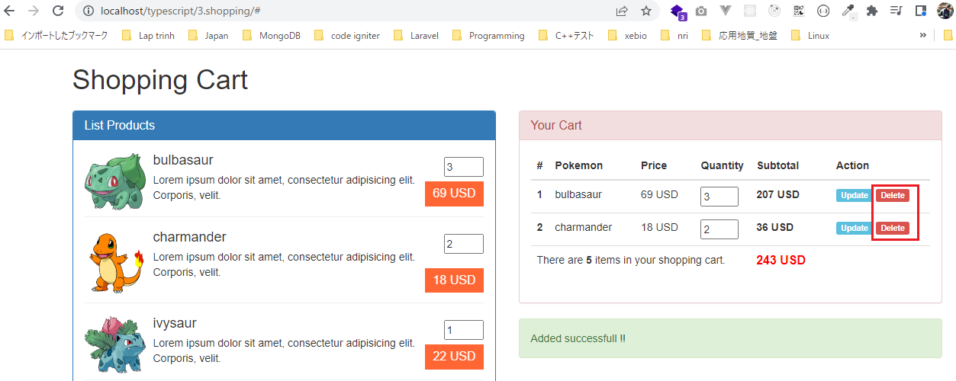
 | addProduct(id, quantity);
 | return false;
 | });

 | // Update Product
 | $(document).on("click", "a.update-cart-item", function(){
 | let id : number = $(this).data("product");
 | let quantity : number = +$("input[name='cart-item-quantity-" + id + "']").val();
 | updateProduct(id, quantity);
 | return false;
 | });

 | // Delete Product
 | $(document).on("click", "a.delete-cart-item", function(){
 | let id : number = $(this).data("product");
 | deleteProduct(id);
 | return false;
 | });
 | })

Compile
 | tsc

構成
 | typescript
 |  | 1.es6
 |  | 2.typescript
 |  | 3.shopping
 |  |  | css
 |  |  |  | …
 |  |  |  | styles.css
 |  |  | fonts
 |  |  |  | …
 |  |  | img
 |  |  |  | …
 |  |  | js
 |  |  |  | …
 |  |  |  | jquery.min.js
 |  |  |  | require.js
 |  |  | mjs
 |  |  |  | libs
 |  |  |  |  | helpers.js
 |  |  |  |  | validate.js
 |  |  |  | cart-item.js
 |  |  |  | cart.js |  | → | is compiled
 |  |  |  | product-repository.js
 |  |  |  | product.js
 |  |  |  | shopping.js |  | → | is compiled
 |  |  | node_modules
 |  |  | ts
 |  |  |  | libs
 |  |  |  |  | helpers.ts
 |  |  |  |  | validate.ts
 |  |  |  | cart-item.ts
 |  |  |  | cart.ts
 |  |  |  | product-repository.ts
 |  |  |  | product.ts
 |  |  |  | shopping.ts
 |  |  | index.html
 |  |  | package-lock.json
 |  |  | package.json
 |  |  | tsconfig.json

typescript\3.shopping\index.html
 | …
 | <script src="js/jquery.min.js"></script>
 | <script src="js/bootstrap.min.js"></script>
 | <script data-main="./mjs/shopping" src="./js/require.js"></script>
 | </body>
 | </html>

Check browser
 | ①Thêm 3 sản phẩm bulbasaur vào giỏ hàng, thêm 2 sản phẩm charmander vào giỏ hàng
 | ②Delete đi sản phẩm charmander trong giỏ hàng

